FORMULAS
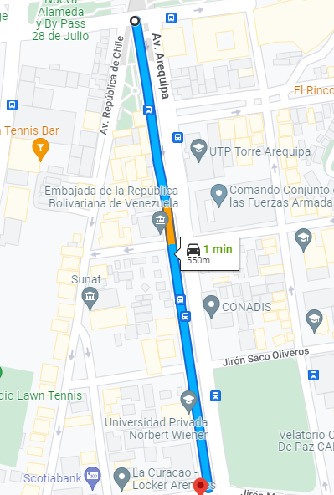
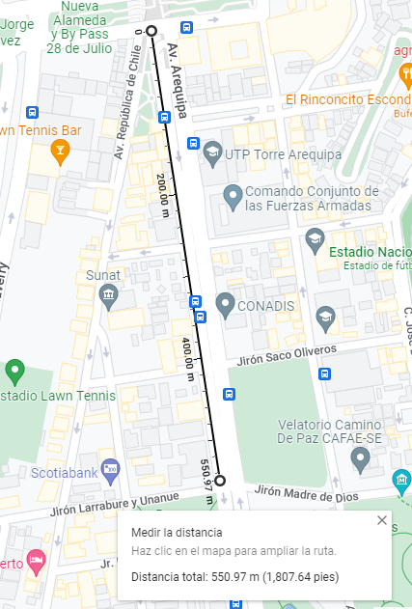
 |  |  | En grados decimales |  |  |  |  |  |  |  |  | R CURVATURA DEL PRIMER VERTICAL (N) en metros
 | en metros | Altura h | Latitud - ϕ | Longitud - λ | Radianes - ϕ | Radianes - λ | sinϕ | sinλ | cosϕ | cosλ | sen^2(ϕ)
 | punto1 | 161 | -12.064672844 | -77.037572524 | -0.21056826431 | -1.3445592883 | -0.20901564622 | -0.97451737013 | 0.97791229649 | 0.22431204897 | 0.043687540365 | 6379069.8828
 | punto2 | 161 | -12.06960538 | -77.036790407 | -0.2106543533 | -1.3445456378 | -0.20909983293 | -0.97451430807 | 0.97789429892 | 0.2243253516 | 0.04372274013 | 6379070.6346
 |  |  | -12.064672844291486, -77.03757252372445
 |  |  | -12.069605380086873, -77.03679040741014

 |  |  |  | Punto 1 |  |  | Punto 2 |  |  | distancia m | tiempo s | velocidad m/s | velocidad k/h
EN metros |  | WGS 84(m) |  | x | 1399332.2082 |  | x | 1399318.9683 |  | 549.43835907 | 60 | 9.1573059846 | 32.966301544
Elipsoide mayor | a | 6,378,137.00 |  | y | -6079359.3108 |  | y | -6079229.0405
Elipsoide menor | b | 6,356,752.31 |  | z | -1324433.053 |  | z | -1324966.6604
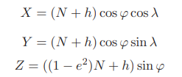
Exectricidad^2 | e^2 | 0.0066943800668

$$ⅇ^{2}=\frac{a^{2}−b^{2}}{a^{2}}$$

